ЗАДАНИЕ 1
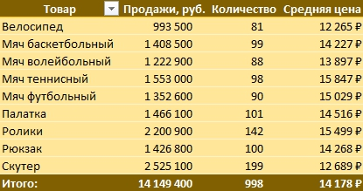
ЗАДАНИЕ
На основании листа ПРОДАЖИ постройте сводную таблицу, как на рисунке
Товар | Продажи, руб. | Количество | Средняя цена
Группа2
Велосипед | 993,500 | 81 | 12,265 ₽
Палатка | 1,466,100 | 101 | 14,516 ₽
Ролики | 2,200,900 | 142 | 15,499 ₽
Рюкзак | 1,426,800 | 100 | 14,268 ₽
Скутер | 2,525,100 | 199 | 12,689 ₽
Группа1
Мяч баскетбольный | 1,408,500 | 99 | 14,227 ₽
Мяч волейбольный | 1,222,900 | 88 | 13,897 ₽
Мяч теннисный | 1,553,000 | 98 | 15,847 ₽
Мяч футбольный | 1,352,600 | 90 | 15,029 ₽
Общий итог | 14,149,400 | 998 | 14,178 ₽

ЗАДАНИЕ 2
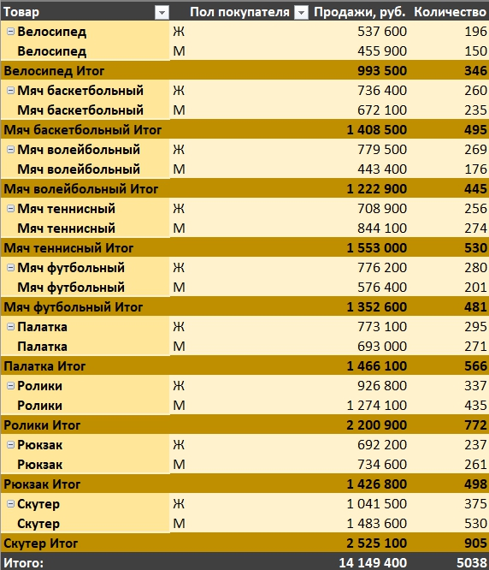
Товар2 | Товар | Пол покупателя | Продажи, руб. | Количество
Группа2 | Велосипед | Ж | 537600 | 43
Группа2 | Велосипед | М | 455900 | 38
Группа2 | Велосипед Итог |  | 993500 | 81
ЗАДАНИЕ
На основании листа ПРОДАЖИ постройте сводную таблицу, как на рисунке
Группа2 | Палатка | Ж | 773100 | 51
Группа2 | Палатка | М | 693000 | 50
Группа2 | Палатка Итог |  | 1466100 | 101
Группа2 | Ролики | Ж | 926800 | 65
Группа2 | Ролики | М | 1274100 | 77
Группа2 | Ролики Итог |  | 2200900 | 142
Группа2 | Рюкзак | Ж | 692200 | 48
Группа2 | Рюкзак | М | 734600 | 52
Группа2 | Рюкзак Итог |  | 1426800 | 100
Группа2 | Скутер | Ж | 1041500 | 81
Группа2 | Скутер | М | 1483600 | 118
Группа2 | Скутер Итог |  | 2525100 | 199
Группа1 | Мяч баскетбольный | Ж | 736400 | 51
Группа1 | Мяч баскетбольный | М | 672100 | 48
Группа1 | Мяч баскетбольный Итог |  | 1408500 | 99
Группа1 | Мяч волейбольный | Ж | 779500 | 52
Группа1 | Мяч волейбольный | М | 443400 | 36
Группа1 | Мяч волейбольный Итог |  | 1222900 | 88
Группа1 | Мяч теннисный | Ж | 708900 | 50
Группа1 | Мяч теннисный | М | 844100 | 48
Группа1 | Мяч теннисный Итог |  | 1553000 | 98
Группа1 | Мяч футбольный | Ж | 776200 | 51
Группа1 | Мяч футбольный | М | 576400 | 39
Группа1 | Мяч футбольный Итог |  | 1352600 | 90
Общий итог |  |  | 14149400 | 998

ЗАДАНИЕ 3
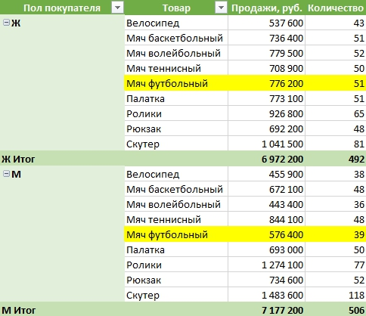
Пол покупателя | Товар2 | Товар | Продажи, руб. | Количество
Ж | Группа2 | Велосипед | 537,600 | 43
 |  | Палатка | 773,100 | 51
 |  | Ролики | 926,800 | 65
 |  | Рюкзак | 692,200 | 48
 |  | Скутер | 1,041,500 | 81
ЗАДАНИЕ
На основании листа ПРОДАЖИ постройте сводную таблицу, как на рисунке
 | Группа1 | Мяч баскетбольный | 736,400 | 51
 |  | Мяч волейбольный | 779,500 | 52
 |  | Мяч теннисный | 708,900 | 50
 |  | Мяч футбольный | 776,200 | 51
Ж Итог |  |  | 6,972,200 | 492
М | Группа2 | Велосипед | 455,900 | 38
 |  | Палатка | 693,000 | 50
 |  | Ролики | 1,274,100 | 77
 |  | Рюкзак | 734,600 | 52
 |  | Скутер | 1,483,600 | 118
 | Группа1 | Мяч баскетбольный | 672,100 | 48
 |  | Мяч волейбольный | 443,400 | 36
 |  | Мяч теннисный | 844,100 | 48
 |  | Мяч футбольный | 576,400 | 39
М Итог |  |  | 7,177,200 | 506

ЗАДАНИЕ 4
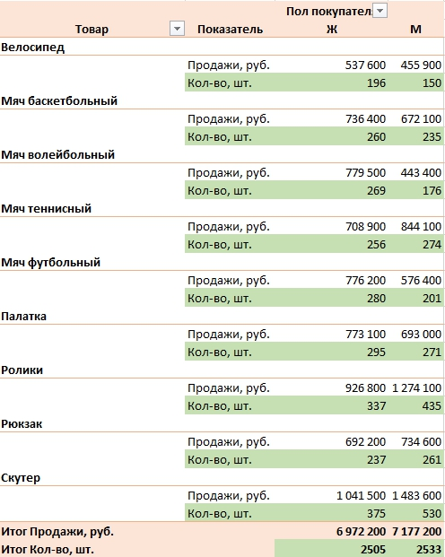
 |  |  | Пол покупателя
Товар2 | Товар | Показатель | Ж | М
Группа2
 | Велосипед
 |  | Продажи, руб. | 537600 | 455900
 |  | Кол-во, шт. | 43 | 38
 | Палатка
 |  | Продажи, руб. | 773100 | 693000
 |  | Кол-во, шт. | 51 | 50
 | Ролики
ЗАДАНИЕ
На основании листа ПРОДАЖИ постройте сводную таблицу, как на рисунке
 |  | Продажи, руб. | 926800 | 1274100
 |  | Кол-во, шт. | 65 | 77
 | Рюкзак
 |  | Продажи, руб. | 692200 | 734600
 |  | Кол-во, шт. | 48 | 52
 | Скутер
 |  | Продажи, руб. | 1041500 | 1483600
 |  | Кол-во, шт. | 81 | 118
Группа1
 | Мяч баскетбольный
 |  | Продажи, руб. | 736400 | 672100
 |  | Кол-во, шт. | 51 | 48
 | Мяч волейбольный
 |  | Продажи, руб. | 779500 | 443400
 |  | Кол-во, шт. | 52 | 36
 | Мяч теннисный
 |  | Продажи, руб. | 708900 | 844100
 |  | Кол-во, шт. | 50 | 48
 | Мяч футбольный
 |  | Продажи, руб. | 776200 | 576400
 |  | Кол-во, шт. | 51 | 39
Итог Продажи, руб. |  |  | 6972200 | 7177200
Итог Кол-во, шт. |  |  | 492 | 506

ГРУППИРОВКА ДАТЫ
Сумма по полю Продажи | Кварталы
Названия строк | Кв-л1 | Кв-л2 | Кв-л3 | Кв-л4 | Общий итог
2016 | 773,500 | 758,600 | 889,400 | 847,000 | 3,268,500
2017 | 589,000 | 604,300 | 737,100 | 633,900 | 2,564,300
2018 | 49,500 | 704,200 | 1,066,900 | 617,800 | 2,438,400
2019 | 894,400 | 1,108,300 | 1,554,800 | 1,107,200 | 4,664,700
2020 | 153,300 | 1,060,200 |  |  | 1,213,500
Общий итог | 2,459,700 | 4,235,600 | 4,248,200 | 3,205,900 | 14,149,400

ЗАДАНИЕ
Повторяя за преподавателем в видеоуроке, постройте сводную таблицу, как на рисунке

ЗАДАНИЕ 5
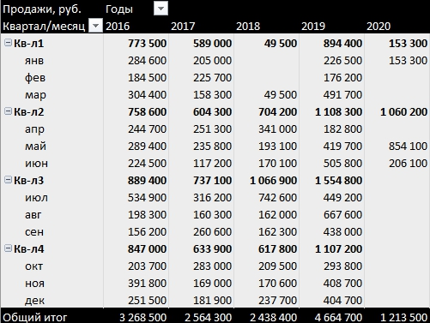
Продажи, руб. | Годы
Названия строк | 2016 | 2017 | 2018 | 2019 | 2020
Кв-л1 | 773,500 | 589,000 | 49,500 | 894,400 | 153,300
янв | 284,600 | 205,000 |  | 226,500 | 153,300
фев | 184,500 | 225,700 |  | 176,200
ЗАДАНИЕ
На основании листа ПРОДАЖИ постройте сводную таблицу, как на рисунке
мар | 304,400 | 158,300 | 49,500 | 491,700
Кв-л2 | 758,600 | 604,300 | 704,200 | 1,108,300 | 1,060,200
апр | 244,700 | 251,300 | 341,000 | 182,800
май | 289,400 | 235,800 | 193,100 | 419,700 | 854,100
июн | 224,500 | 117,200 | 170,100 | 505,800 | 206,100
Кв-л3 | 889,400 | 737,100 | 1,066,900 | 1,554,800
июл | 534,900 | 316,200 | 742,600 | 449,200
авг | 198,300 | 160,300 | 162,000 | 667,600
сен | 156,200 | 260,600 | 162,300 | 438,000
Кв-л4 | 847,000 | 633,900 | 617,800 | 1,107,200
окт | 203,700 | 283,000 | 209,500 | 293,800
ноя | 391,800 | 169,000 | 170,600 | 408,700
дек | 251,500 | 181,900 | 237,700 | 404,700
Общий итог | 3,268,500 | 2,564,300 | 2,438,400 | 4,664,700 | 1,213,500

ГРУППИРОВКА ЧИСЛА
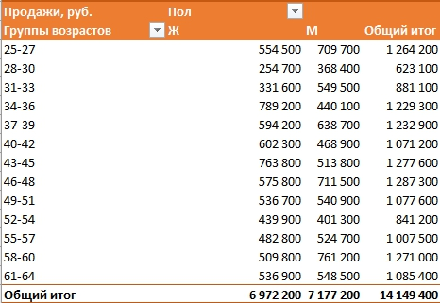
Продажи, руб. | Пол
Группы возрастов | Ж | М | Общий итог
25-34 | 1,457,500 | 1,816,600 | 3,274,100
35-44 | 2,167,300 | 1,765,400 | 3,932,700
45-54 | 1,817,900 | 1,760,800 | 3,578,700
ЗАДАНИЕ
Повторяя за преподавателем в видеоуроке, постройте сводную таблицу, как на рисунке
55-64 | 1,529,500 | 1,834,400 | 3,363,900
Общий итог | 6,972,200 | 7,177,200 | 14,149,400

ЗАДАНИЕ 6
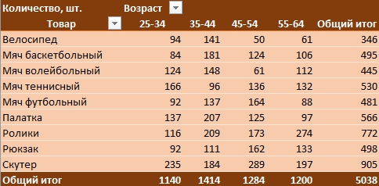
Количество, шт. | Возраст
Товар | 25-34 | 35-44 | 45-54 | 55-64 | Общий итог
Группа2
Велосипед | 94 | 141 | 50 | 61 | 346
ЗАДАНИЕ
На основании листа ПРОДАЖИ постройте сводную таблицу, как на рисунке
Палатка | 137 | 207 | 125 | 97 | 566
Ролики | 116 | 209 | 173 | 274 | 772
Рюкзак | 92 | 111 | 162 | 133 | 498
Скутер | 235 | 184 | 289 | 197 | 905
Группа1
Мяч баскетбольный | 84 | 181 | 124 | 106 | 495
Мяч волейбольный | 124 | 148 | 61 | 112 | 445
Мяч теннисный | 166 | 96 | 136 | 132 | 530
Мяч футбольный | 92 | 137 | 164 | 88 | 481
Общий итог | 1140 | 1414 | 1284 | 1200 | 5038

ГРУППИРОВКА ТЕКСТ
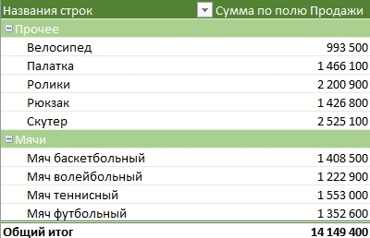
Названия строк | Сумма по полю Продажи
Прочее
Велосипед | 993,500
Палатка | 1,466,100
ЗАДАНИЕ
Повторяя за преподавателем в видеоуроке, постройте сводную таблицу, как на рисунке
Ролики | 2,200,900
Рюкзак | 1,426,800
Скутер | 2,525,100
Группа1
Мяч баскетбольный | 1,408,500
Мяч волейбольный | 1,222,900
Мяч теннисный | 1,553,000
Мяч футбольный | 1,352,600
Общий итог | 14,149,400

ЗАДАНИЕ 7
ЗАДАНИЕ
На основании листа ПРОДАЖИ постройте сводную таблицу, как на рисунке
Продажи, руб. | Группы товаров
 | Прочее | Мячи
Пол покупателя
Ж | 3,971,200 | 3,001,000
М | 4,641,200 | 2,536,000
Общий итог | 8,612,400 | 5,537,000

ФИЛЬТРЫ СТАНДАРТ
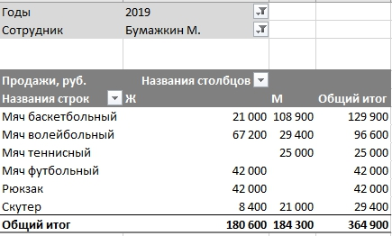

ЗАДАНИЕ
Повторяя за преподавателем в видеоуроке, постройте сводную таблицу, как на рисунке
Продажи, руб. | Названия столбцов
Названия строк | Ж | М | Общий итог
Велосипед | 36,600 | 19,900 | 56,500
Мяч баскетбольный | 90,500 | 169,700 | 260,200
Мяч волейбольный | 166,100 | 116,200 | 282,300
Мяч теннисный | 29,400 | 82,400 | 111,800
Мяч футбольный | 128,600 | 31,900 | 160,500
Палатка | 30,700 | 31,700 | 62,400
Ролики | 91,800 | 157,900 | 249,700
Рюкзак | 112,700 | 64,600 | 177,300
Скутер | 83,000 | 281,900 | 364,900
Общий итог | 769,400 | 956,200 | 1,725,600

ЗАДАНИЕ 8
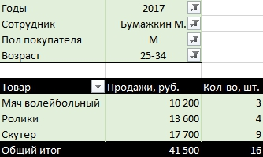
ЗАДАНИЕ
На основании листа ПРОДАЖИ постройте сводную таблицу, как на рисунке
Годы | 2017
Сотрудник | Бумажкин М.
Пол покупателя | М
Возраст | 25-34

Товар | Продажи, руб. | Кол-во, шт.
Мяч волейбольный | 10200 | 3
Ролики | 13600 | 4
Скутер | 17700 | 9
Общий итог | 41500 | 16

ЗАДАНИЕ 9
Сумма по полю Штуки | Пол
Названия строк | М | Общий итог
Бумажкин М. | 7 | 7
Мяч баскетбольный | 7 | 7
Великий Д. | 9 | 9
Мяч баскетбольный | 1 | 1
Мяч волейбольный | 5 | 5
Мяч теннисный | 2 | 2
Мяч футбольный | 1 | 1
Двухличная Л. | 11 | 11
Мяч волейбольный | 3 | 3
Мяч футбольный | 8 | 8
Малоедова А. | 10 | 10
Мяч баскетбольный | 1 | 1
Мяч волейбольный | 8 | 8
Мяч теннисный | 1 | 1
Мурзикова Ф. | 6 | 6
Мяч волейбольный | 4 | 4
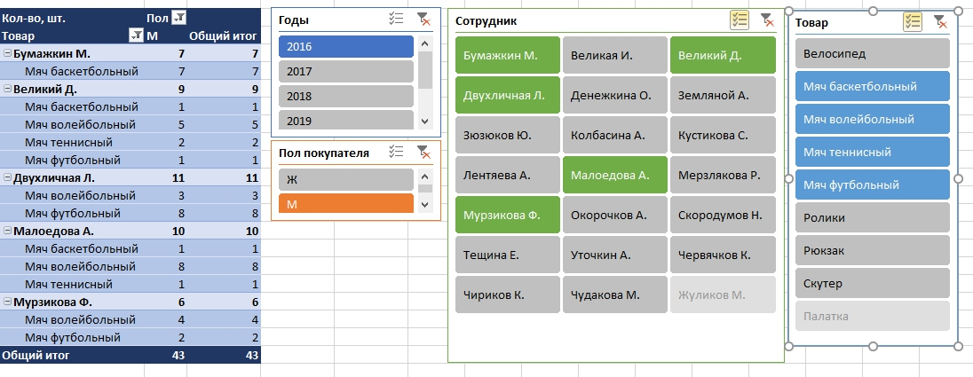
Мяч футбольный | 2 | 2
Общий итог | 43 | 43

ЗАДАНИЕ
На основании листа ПРОДАЖИ постройте сводную таблицу, как на рисунке

ЗАДАНИЕ 10
Сумма по полю Продажи | Пол
Названия строк | Ж | М
Двухличная Л. | 8,400 | 5,400
Мяч волейбольный | 8,400 | 5,400
Денежкина О. | 12,600 | 27,200
Мяч волейбольный | 12,600 | 27,200
Общий итог | 21,000 | 32,600

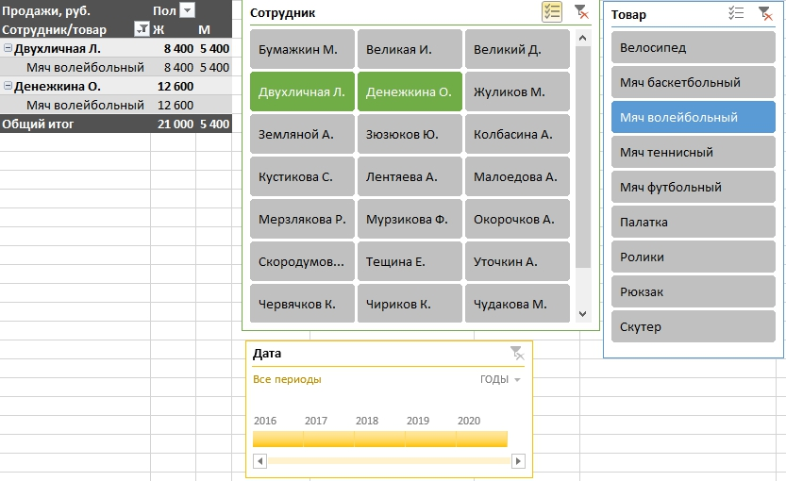

ЗАДАНИЕ
На основании листа ПРОДАЖИ постройте сводную таблицу, как на рисунке

ВЫЧИСЛЕНИЯ
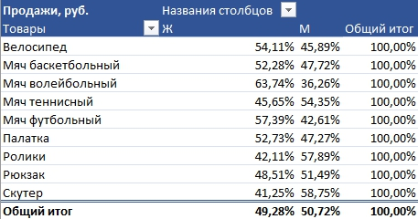
Продажи, руб. | Названия столбцов
Товар | Ж | М | Общий итог
Скутер | 41.25% | 58.75% | 100.00%
ЗАДАНИЕ
Повторяя за преподавателем в видеоуроке, постройте сводную таблицу, как на рисунке
Ролики | 42.11% | 57.89% | 100.00%
Мяч теннисный | 45.65% | 54.35% | 100.00%
Палатка | 52.73% | 47.27% | 100.00%
Рюкзак | 48.51% | 51.49% | 100.00%
Мяч баскетбольный | 52.28% | 47.72% | 100.00%
Мяч футбольный | 57.39% | 42.61% | 100.00%
Мяч волейбольный | 63.74% | 36.26% | 100.00%
Велосипед | 54.11% | 45.89% | 100.00%
Общий итог | 49.28% | 50.72% | 100.00%

ЗАДАНИЕ 11
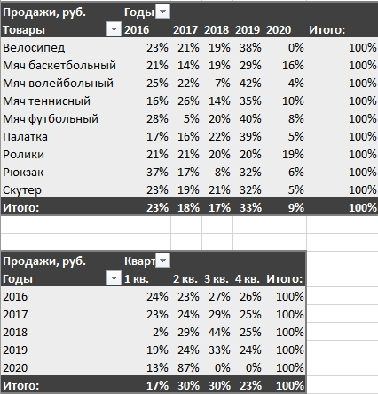
Продажи, руб. | Годы
Названия строк | 2016 | 2017 | 2018 | 2019 | 2020 | Итого:
Велосипед | 23% | 21% | 19% | 38% | 0% | 100%
ЗАДАНИЕ
На основании листа ПРОДАЖИ постройте сводную таблицу, как на рисунке
Мяч баскетбольный | 21% | 14% | 19% | 29% | 16% | 100%
Мяч волейбольный | 25% | 22% | 7% | 42% | 4% | 100%
Мяч теннисный | 16% | 26% | 14% | 35% | 10% | 100%
Мяч футбольный | 28% | 5% | 20% | 40% | 8% | 100%
Палатка | 17% | 16% | 22% | 39% | 5% | 100%
Ролики | 21% | 21% | 20% | 20% | 19% | 100%
Рюкзак | 37% | 17% | 8% | 32% | 6% | 100%
Скутер | 23% | 19% | 21% | 32% | 5% | 100%
Итого: | 23% | 18% | 17% | 33% | 9% | 100%

Продажи, руб. | Квартал
Годы | 1 кв. | 2 кв. | 3 кв. | 4 кв. | Итого:
2016 | 24% | 23% | 27% | 26% | 100%
2017 | 23% | 24% | 29% | 25% | 100%
2018 | 2% | 29% | 44% | 25% | 100%
2019 | 19% | 24% | 33% | 24% | 100%
2020 | 13% | 87% | 0% | 0% | 100%
Итого: | 17% | 30% | 30% | 23% | 100%

СВОИ ПОЛЯ
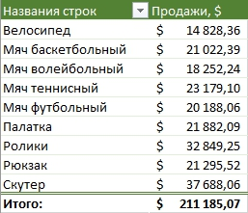
ЗАДАНИЕ
Повторяя за преподавателем в видеоуроке, постройте сводную таблицу, как на рисунке
Названия строк | Продажи, $
Велосипед | $ 14828
Мяч баскетбольный | $ 21022
Мяч волейбольный | $ 18252
Мяч теннисный | $ 23179
Мяч футбольный | $ 20188
Палатка | $ 21882
Ролики | $ 32849
Рюкзак | $ 21296
Скутер | $ 37688
Итого: | $ 211185

ЗАДАНИЕ 12
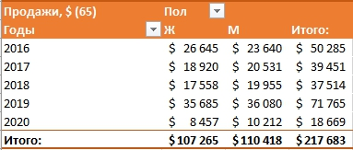
ЗАДАНИЕ
На основании листа ПРОДАЖИ постройте сводную таблицу, как на рисунке
Продажи, $ (65) | Пол
Годы | Ж | М | Итого:
2016 | $26,645 | $23,640 | $50,285
2017 | $18,920 | $20,531 | $39,451
2018 | $17,558 | $19,955 | $37,514
2019 | $35,685 | $36,080 | $71,765
2020 | $8,457 | $10,212 | $18,669
Итого: | $107,265 | $110,418 | $217,683

ПОЛУЧИТЬ.ДАННЫЕ.
Факт продаж по сотруднику: Великая И.
Сотрудник | Великая И. |  |  |  |  |  | Китай | Россия | Франция | Япония
Факт продаж по сотруднику: Великая И.

Продукция | 2016 | 2017 | 2018 | 2019 | 2020 | Итого:
Велосипед | 17,500 | 12,600 | 40,300 | 6,800 | 0 | 77,200
Мяч баскетбольный | 61,200 | 6,800 | 0 | 0 | 63,000 | 131,000
Мяч волейбольный | 0 | 16,800 | 11,800 | 0 | 0 | 28,600
Мяч теннисный | 27,000 | 36,200 | 0 | 30,000 | 68,000 | 161,200
Мяч футбольный | 21,700 | 0 | 0 | 40,800 | 0 | 62,500
Палатка | 15,000 | 0 | 11,700 | 20,400 | 0 | 47,100
Ролики | 3,600 | 33,800 | 75,600 | 0 | 36,000 | 149,000
Рюкзак | 25,500 | 0 | 0 | 20,400 | 0 | 45,900
Скутер | 33,300 | 27,100 | 7,200 | 0 | 12,600 | 80,200

Максимум | 61,200 | 36,200 | 40,300 | 40,800 | 68,000 | 68,000
Минимум | 17,500 | 6,800 | 11,800 | 6,800 | 63,000 | 6,800
Среднее | 25,480 | 14,480 | 10,420 | 15,520 | 26,200 | 18,420
ЗАДАНИЕ
Повторяя за преподавателем в видеоуроке, заполните данными таблицу
ЗАДАНИЕ: Повторяя за преподавателем в видеоуроке, заполните отчет

